ورقة1
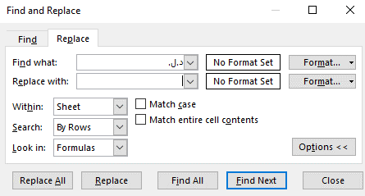
م | اسم ولي الأمر | الرسوم | المدفوعات | رقم سند القبض | تاريخ سند القبض
1 |  |  | 2500 |  |  |  |  |  | 1 | قم بعمل استبدال لـ د.ل.
2 |  |  | 1500 |  |  | 1450
3 |  |  | 1000 |  |  | 400
4 |  |  | 1000 |  |  | 550 | 750 | 500
5 |  |  | 1000
6 |  |  | 890 |  |  | 710
7 |  |  | 400 |  |  | 2775
8 |  |  | 1000
9 |  |  | 0
10 |  |  | 800
11 |  |  | 1500
12 |  |  | 1000 |  |  | 1500
13 |  |  | 1300 |  |  |  |  |  | 2 | اجعل جميع الأرقام بالتنسيق General أو Number
14 |  |  | 600 |  |  | 600 | 400
15 |  |  | 1200 |  |  | 800
16 |  |  | 800 |  |  | 500
17 |  |  | 2000 |  |  | 800

